Sheet1
SKU | Subtítulo | Descripción | Vigencia | URL | URL Coincide con SKU | Tiene Imagen | Imagen
160199 | Litera Ensueño | Individual-Matrimonial 94 $ x 102 semanas con 10% de enganche Hasta 42% de descuento en abono semanal es la mejor opción para pagar menos | Vigencia: 15 al 21 de octubre de 2024. | litera-individual-matrimonial-ensueno-uva-160199[p]cmpid-Organico-Folleto-cambaceo-FolletoS42-Visitas-PDF-EKT-HOG-MUE-Litera%20-na-version | TRUE | TRUE | 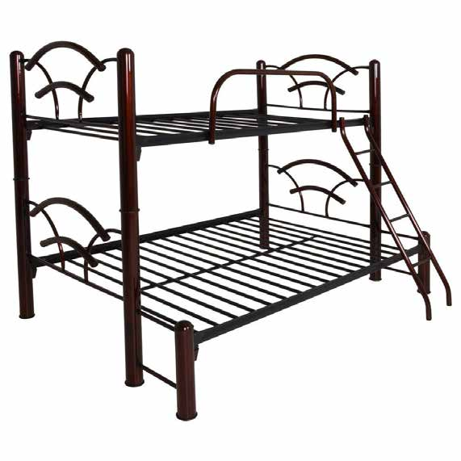
20003151 | Sala París 3 plazas | 142 $ x 128 semanas con 10% de enganche Hasta 32% de descuento en abono semanal es la mejor opción para pagar menos | Vigencia: 15 al 21 de octubre de 2024. | sala-esquinera-paris-3-plazas-azul-20003151[p]cmpid-Organico-Folleto-cambaceo-FolletoS42-Visitas-PDF-EKT-HOG-MUE-Sala%20%20-na-version | TRUE | TRUE | 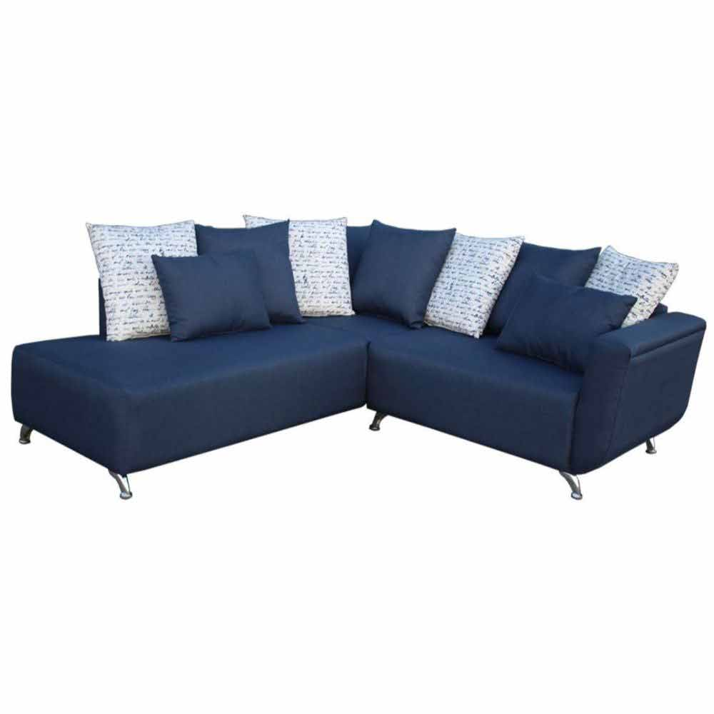
19000891 | Recámara Hadar 5 piezas King Size | 152 $ x 154 semanas con 10% de enganche Hasta 42% de descuento en abono semanal es la mejor opción para pagar menos | Vigencia: 15 al 21 de octubre de 2024. | recamara-king-size-hadar-5-pzs-chocolate-19000891[p]cmpid-Organico-Folleto-cambaceo-FolletoS42-Visitas-PDF-EKT-HOG-MUE-Recamara%20-na-version | TRUE | TRUE | 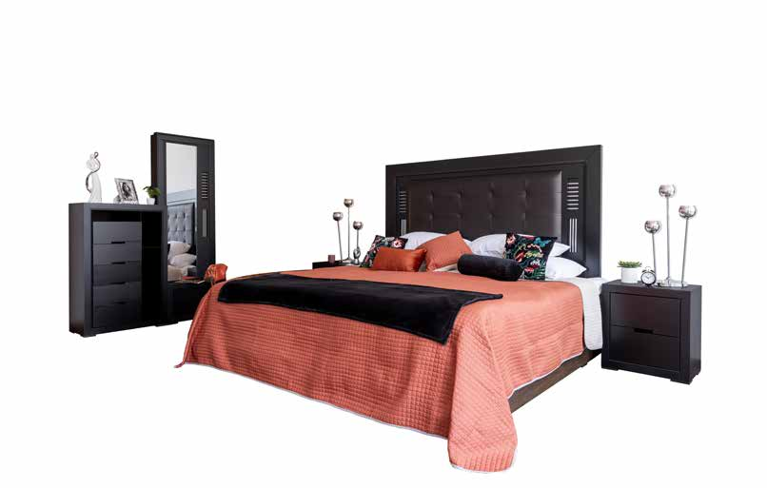
19001842 | Recámara San Antonio 5 piezas King Size | 169 $ x 154 semanas con 10% de enganche Hasta 42% de descuento en abono semanal es la mejor opción para pagar menos | Vigencia: 15 al 21 de octubre de 2024. | recamara-king-size-san-antonio-5-piezas-olmo-19001842-1300010817[p]cmpid-Organico-Folleto-cambaceo-FolletoS42-Visitas-PDF-EKT-HOG-MUE-Recamara%20-na-version | TRUE | TRUE | 